指标
序号 | 日期 | 国家外汇储备
 | 指标名称 | 国家外汇储备
 | 指标ID | EMM00179049
 | 频率 | 月
 | 单位 | 亿美元
 | 时间区间 | 1950-12~2025-01
 | 来源 | 中国人民银行
 | 国家 | 中国
 | 更新时间 | 2025-02-07
 | 表名 | 热钱估算(新增外汇储备法)
1 | 1950-12 | 1.57
2 | 1951-12 | 0.45
3 | 1952-12 | 1.08
4 | 1953-12 | 0.90
5 | 1954-12 | 0.88
6 | 1955-12 | 1.80
7 | 1956-12 | 1.17
8 | 1957-12 | 1.23
9 | 1958-12 | 0.70
10 | 1959-12 | 1.05
11 | 1960-12 | 0.46
12 | 1961-12 | 0.89
13 | 1962-12 | 0.81
14 | 1963-12 | 1.19
15 | 1964-12 | 1.66
16 | 1965-12 | 1.05
17 | 1966-12 | 2.11
18 | 1967-12 | 2.15
19 | 1968-12 | 2.46
20 | 1969-12 | 4.83
21 | 1970-12 | 0.88
22 | 1971-12 | 0.37
23 | 1972-12 | 2.36
24 | 1973-12 | -0.81
25 | 1975-12 | 1.83
26 | 1976-12 | 5.81
27 | 1977-12 | 9.52
28 | 1978-12 | 1.67
29 | 1979-12 | 8.40
30 | 1980-12 | -12.96
31 | 1981-12 | 27.08
32 | 1982-12 | 69.86
33 | 1983-12 | 89.01
34 | 1984-12 | 82.20
35 | 1985-12 | 26.44
36 | 1986-12 | 20.72
37 | 1987-12 | 29.23
38 | 1988-12 | 33.72
39 | 1989-12 | 55.50
40 | 1990-12 | 110.93
41 | 1991-12 | 217.12
42 | 1992-12 | 194.43
43 | 1993-01 | 201.38
44 | 1993-02 | 202.80
45 | 1993-03 | 198.11
46 | 1993-04 | 196.42
47 | 1993-05 | 194.51
48 | 1993-06 | 188.77
49 | 1993-07 | 189.95
50 | 1993-08 | 191.59
51 | 1993-09 | 196.20
52 | 1993-10 | 197.60
53 | 1993-11 | 208.60
54 | 1993-12 | 211.99
55 | 1994-01 | 251.61
56 | 1994-02 | 278.49
57 | 1994-03 | 286.18
58 | 1994-04 | 301.42
59 | 1994-05 | 305.50
60 | 1994-06 | 318.63
61 | 1994-07 | 351.26
62 | 1994-08 | 363.04
63 | 1994-09 | 398.36
64 | 1994-10 | 437.16
65 | 1994-11 | 490.23
66 | 1994-12 | 516.20
67 | 1995-01 | 547.89
68 | 1995-02 | 573.86
69 | 1995-03 | 579.63
70 | 1995-04 | 599.22
71 | 1995-05 | 606.29
72 | 1995-06 | 626.59
73 | 1995-07 | 655.94
74 | 1995-08 | 675.19
75 | 1995-09 | 698.00
76 | 1995-10 | 729.98
77 | 1995-11 | 744.96
78 | 1995-12 | 735.97
79 | 1996-01 | 761.07
80 | 1996-02 | 797.67
81 | 1996-03 | 808.29
82 | 1996-04 | 818.24
83 | 1996-05 | 850.02
84 | 1996-06 | 866.16
85 | 1996-07 | 896.93
86 | 1996-08 | 931.93
87 | 1996-09 | 953.63
88 | 1996-10 | 988.50
89 | 1996-11 | 1,023.06
90 | 1996-12 | 1,050.49
91 | 1997-01 | 1,086.79
92 | 1997-02 | 1,103.15
93 | 1997-03 | 1,120.55
94 | 1997-04 | 1,144.08
95 | 1997-05 | 1,175.75
96 | 1997-06 | 1,209.41
97 | 1997-07 | 1,259.46
98 | 1997-08 | 1,303.40
99 | 1997-09 | 1,340.74
100 | 1997-10 | 1,378.97
101 | 1997-11 | 1,388.73
102 | 1997-12 | 1,398.90
103 | 1998-01 | 1,404.86
104 | 1998-02 | 1,403.33
105 | 1998-03 | 1,406.17
106 | 1998-04 | 1,405.67
107 | 1998-05 | 1,409.05
108 | 1998-06 | 1,405.10
109 | 1998-07 | 1,405.99
110 | 1998-08 | 1,407.38
111 | 1998-09 | 1,411.07
112 | 1998-10 | 1,437.00
113 | 1998-11 | 1,445.88
114 | 1998-12 | 1,449.59
115 | 1999-01 | 1,450.90
116 | 1999-02 | 1,465.15
117 | 1999-03 | 1,466.25
118 | 1999-04 | 1,466.65
119 | 1999-05 | 1,467.45
120 | 1999-06 | 1,470.51
121 | 1999-07 | 1,487.37
122 | 1999-08 | 1,507.30
123 | 1999-09 | 1,515.11
124 | 1999-10 | 1,528.47
125 | 1999-11 | 1,537.70
126 | 1999-12 | 1,546.75
127 | 2000-01 | 1,561.00
128 | 2000-02 | 1,565.59
129 | 2000-03 | 1,568.20
130 | 2000-04 | 1,568.46
131 | 2000-05 | 1,580.19
132 | 2000-06 | 1,585.68
133 | 2000-07 | 1,585.96
134 | 2000-08 | 1,592.17
135 | 2000-09 | 1,600.92
136 | 2000-10 | 1,613.44
137 | 2000-11 | 1,639.11
138 | 2000-12 | 1,655.74
139 | 2001-01 | 1,686.23
140 | 2001-02 | 1,747.73
141 | 2001-03 | 1,758.47
142 | 2001-04 | 1,771.78
143 | 2001-05 | 1,790.00
144 | 2001-06 | 1,808.38
145 | 2001-07 | 1,844.92
146 | 2001-08 | 1,900.53
147 | 2001-09 | 1,957.64
148 | 2001-10 | 2,030.29
149 | 2001-11 | 2,083.15
150 | 2001-12 | 2,121.65
151 | 2002-01 | 2,174.00
152 | 2002-02 | 2,235.31
153 | 2002-03 | 2,276.05
154 | 2002-04 | 2,338.24
155 | 2002-05 | 2,384.73
156 | 2002-06 | 2,427.63
157 | 2002-07 | 2,465.34
158 | 2002-08 | 2,530.90
159 | 2002-09 | 2,586.30
160 | 2002-10 | 2,655.39
161 | 2002-11 | 2,746.25
162 | 2002-12 | 2,864.07
163 | 2003-01 | 3,044.60
164 | 2003-02 | 3,082.50
165 | 2003-03 | 3,160.10
166 | 2003-04 | 3,262.91
167 | 2003-05 | 3,400.61
168 | 2003-06 | 3,464.76
169 | 2003-07 | 3,564.86
170 | 2003-08 | 3,647.34
171 | 2003-09 | 3,838.63
172 | 2003-10 | 4,009.92
173 | 2003-11 | 4,203.61
174 | 2003-12 | 4,032.51
175 | 2004-01 | 4,157.20
176 | 2004-02 | 4,266.39
177 | 2004-03 | 4,398.22
178 | 2004-04 | 4,490.17
179 | 2004-05 | 4,585.60
180 | 2004-06 | 4,706.39
181 | 2004-07 | 4,829.82
182 | 2004-08 | 4,961.69
183 | 2004-09 | 5,145.38
184 | 2004-10 | 5,424.43
185 | 2004-11 | 5,738.82
186 | 2004-12 | 6,099.32
187 | 2005-01 | 6,236.46
188 | 2005-02 | 6,426.10
189 | 2005-03 | 6,591.44
190 | 2005-04 | 6,707.74
191 | 2005-05 | 6,910.12
192 | 2005-06 | 7,109.73
193 | 2005-07 | 7,327.33
194 | 2005-08 | 7,532.09
195 | 2005-09 | 7,690.04
196 | 2005-10 | 7,849.02
197 | 2005-11 | 7,942.23
198 | 2005-12 | 8,188.72
199 | 2006-01 | 8,451.80
200 | 2006-02 | 8,536.72
201 | 2006-03 | 8,750.70
202 | 2006-04 | 8,950.40
203 | 2006-05 | 9,250.20
204 | 2006-06 | 9,411.15
205 | 2006-07 | 9,545.50
206 | 2006-08 | 9,720.39
207 | 2006-09 | 9,879.28
208 | 2006-10 | 10,096.26
209 | 2006-11 | 10,387.51
210 | 2006-12 | 10,663.44
211 | 2007-01 | 11,046.92
212 | 2007-02 | 11,573.72
213 | 2007-03 | 12,020.31
214 | 2007-04 | 12,465.66
215 | 2007-05 | 12,926.71
216 | 2007-06 | 13,326.25
217 | 2007-07 | 13,852.00
218 | 2007-08 | 14,086.41
219 | 2007-09 | 14,336.11
220 | 2007-10 | 14,548.98
221 | 2007-11 | 14,969.06
222 | 2007-12 | 15,282.49
223 | 2008-01 | 15,898.10
224 | 2008-02 | 16,471.34
225 | 2008-03 | 16,821.77
226 | 2008-04 | 17,566.55
227 | 2008-05 | 17,969.61
228 | 2008-06 | 18,088.28
229 | 2008-07 | 18,451.64
230 | 2008-08 | 18,841.53
231 | 2008-09 | 19,055.85
232 | 2008-10 | 18,796.88
233 | 2008-11 | 18,847.17
234 | 2008-12 | 19,460.30
235 | 2009-01 | 19,134.56
236 | 2009-02 | 19,120.66
237 | 2009-03 | 19,537.41
238 | 2009-04 | 20,088.80
239 | 2009-05 | 20,894.91
240 | 2009-06 | 21,316.06
241 | 2009-07 | 21,746.18
242 | 2009-08 | 22,108.27
243 | 2009-09 | 22,725.95
244 | 2009-10 | 23,282.72
245 | 2009-11 | 23,887.88
246 | 2009-12 | 23,991.52
247 | 2010-01 | 24,152.21
248 | 2010-02 | 24,245.91
249 | 2010-03 | 24,470.84
250 | 2010-04 | 24,905.12
251 | 2010-05 | 24,395.06
252 | 2010-06 | 24,542.75
253 | 2010-07 | 25,388.94
254 | 2010-08 | 25,478.38
255 | 2010-09 | 26,483.03
256 | 2010-10 | 27,608.99
257 | 2010-11 | 27,678.09
258 | 2010-12 | 28,473.38
259 | 2011-01 | 29,316.74
260 | 2011-02 | 29,913.86
261 | 2011-03 | 30,446.74
262 | 2011-04 | 31,458.43
263 | 2011-05 | 31,659.97
264 | 2011-06 | 31,974.91
265 | 2011-07 | 32,452.83
266 | 2011-08 | 32,624.99
267 | 2011-09 | 32,016.83
268 | 2011-10 | 32,737.96
269 | 2011-11 | 32,209.07
270 | 2011-12 | 31,811.48
271 | 2012-01 | 32,536.31
272 | 2012-02 | 33,096.57
273 | 2012-03 | 33,049.71
274 | 2012-04 | 32,989.13
275 | 2012-05 | 32,061.09
276 | 2012-06 | 32,400.05
277 | 2012-07 | 32,399.52
278 | 2012-08 | 32,729.01
279 | 2012-09 | 32,850.95
280 | 2012-10 | 32,874.26
281 | 2012-11 | 32,976.71
282 | 2012-12 | 33,115.89
283 | 2013-01 | 34,100.61
284 | 2013-02 | 33,954.18
285 | 2013-03 | 34,426.49
286 | 2013-04 | 35,344.82
287 | 2013-05 | 35,148.07
288 | 2013-06 | 34,966.86
289 | 2013-07 | 35,478.10
290 | 2013-08 | 35,530.43
291 | 2013-09 | 36,626.62
292 | 2013-10 | 37,365.87
293 | 2013-11 | 37,894.51
294 | 2013-12 | 38,213.15
295 | 2014-01 | 38,666.41
296 | 2014-02 | 39,137.39
297 | 2014-03 | 39,480.97
298 | 2014-04 | 39,787.95
299 | 2014-05 | 39,838.90
300 | 2014-06 | 39,932.13
301 | 2014-07 | 39,662.67
302 | 2014-08 | 39,688.25
303 | 2014-09 | 38,877.00
304 | 2014-10 | 38,529.18
305 | 2014-11 | 38,473.54
306 | 2014-12 | 38,430.18
307 | 2015-01 | 38,134.14
308 | 2015-02 | 38,015.03
309 | 2015-03 | 37,300.38
310 | 2015-04 | 37,481.42
311 | 2015-05 | 37,111.43
312 | 2015-06 | 36,938.38
313 | 2015-07 | 36,513.10
314 | 2015-08 | 35,573.81
315 | 2015-09 | 35,141.20
316 | 2015-10 | 35,255.07
317 | 2015-11 | 34,382.84
318 | 2015-12 | 33,303.62
319 | 2016-01 | 32,308.93
320 | 2016-02 | 32,023.21
321 | 2016-03 | 32,125.79
322 | 2016-04 | 32,196.68
323 | 2016-05 | 31,917.36
324 | 2016-06 | 32,051.62
325 | 2016-07 | 32,010.57
326 | 2016-08 | 31,851.67
327 | 2016-09 | 31,663.82
328 | 2016-10 | 31,206.55
329 | 2016-11 | 30,515.98
330 | 2016-12 | 30,105.17
331 | 2017-01 | 29,982.04
332 | 2017-02 | 30,051.24
333 | 2017-03 | 30,090.88
334 | 2017-04 | 30,295.33
335 | 2017-05 | 30,535.67
336 | 2017-06 | 30,567.89
337 | 2017-07 | 30,807.20
338 | 2017-08 | 30,915.27
339 | 2017-09 | 31,085.10
340 | 2017-10 | 31,092.13
341 | 2017-11 | 31,192.77
342 | 2017-12 | 31,399.49
343 | 2018-01 | 31,614.57
344 | 2018-02 | 31,344.82
345 | 2018-03 | 31,428.20
346 | 2018-04 | 31,248.52
347 | 2018-05 | 31,106.23
348 | 2018-06 | 31,121.29
349 | 2018-07 | 31,179.46
350 | 2018-08 | 31,097.16
351 | 2018-09 | 30,870.25
352 | 2018-10 | 30,530.98
353 | 2018-11 | 30,616.97
354 | 2018-12 | 30,727.12
355 | 2019-01 | 30,879.24
356 | 2019-02 | 30,901.80
357 | 2019-03 | 30,987.61
358 | 2019-04 | 30,949.53
359 | 2019-05 | 31,010.04
360 | 2019-06 | 31,192.34
361 | 2019-07 | 31,036.97
362 | 2019-08 | 31,071.76
363 | 2019-09 | 30,924.31
364 | 2019-10 | 31,051.61
365 | 2019-11 | 30,955.91
366 | 2019-12 | 31,079.24
367 | 2020-01 | 31,154.97
368 | 2020-02 | 31,067.18
369 | 2020-03 | 30,606.33
370 | 2020-04 | 30,914.59
371 | 2020-05 | 31,016.92
372 | 2020-06 | 31,123.28
373 | 2020-07 | 31,543.91
374 | 2020-08 | 31,646.09
375 | 2020-09 | 31,425.62
376 | 2020-10 | 31,279.82
377 | 2020-11 | 31,784.90
378 | 2020-12 | 32,165.22
379 | 2021-01 | 32,106.71
380 | 2021-02 | 32,049.94
381 | 2021-03 | 31,700.29
382 | 2021-04 | 31,981.80
383 | 2021-05 | 32,218.03
384 | 2021-06 | 32,140.10
385 | 2021-07 | 32,358.90
386 | 2021-08 | 32,321.16
387 | 2021-09 | 32,006.26
388 | 2021-10 | 32,176.14
389 | 2021-11 | 32,223.86
390 | 2021-12 | 32,501.66
391 | 2022-01 | 32,216.32
392 | 2022-02 | 32,138.27
393 | 2022-03 | 31,879.94
394 | 2022-04 | 31,197.20
395 | 2022-05 | 31,277.80
396 | 2022-06 | 30,712.72
397 | 2022-07 | 31,040.71
398 | 2022-08 | 30,548.81
399 | 2022-09 | 30,289.55
400 | 2022-10 | 30,524.27
401 | 2022-11 | 31,174.88
402 | 2022-12 | 31,276.91
403 | 2023-01 | 31,844.62
404 | 2023-02 | 31,331.53
405 | 2023-03 | 31,838.72
406 | 2023-04 | 32,047.66
407 | 2023-05 | 31,765.08
408 | 2023-06 | 31,929.98
409 | 2023-07 | 32,042.70
410 | 2023-08 | 31,600.98
411 | 2023-09 | 31,150.70
412 | 2023-10 | 31,012.24
413 | 2023-11 | 31,718.07
414 | 2023-12 | 32,379.77
415 | 2024-01 | 32,193.20
416 | 2024-02 | 32,258.17
417 | 2024-03 | 32,456.57
418 | 2024-04 | 32,008.31
419 | 2024-05 | 32,320.39
420 | 2024-06 | 32,223.58
421 | 2024-07 | 32,563.72
422 | 2024-08 | 32,882.15
423 | 2024-09 | 33,163.67
424 | 2024-10 | 32,610.50
425 | 2024-11 | 32,658.60
426 | 2024-12 | 32,023.57
427 | 2025-01 | 32,090.36

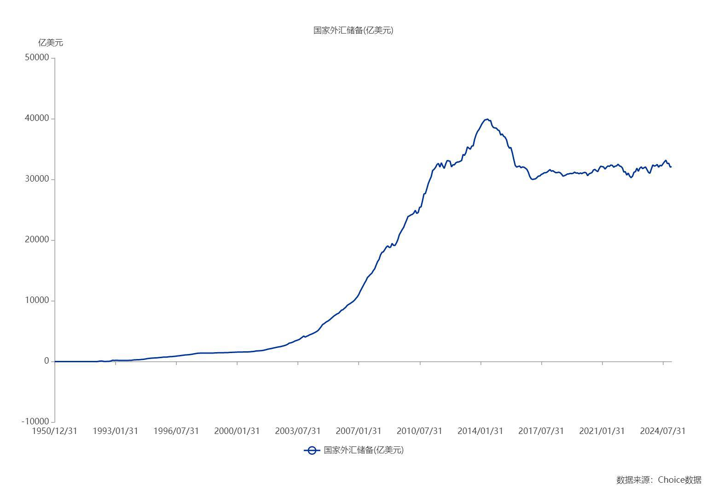

数据来源：东方财富Choice数据

